年齢階層別_普及率(金額)
全体 ジェネリック医薬品普及率(金額ベース)
広域連合全体(年齢階層別)
 |  | 薬剤費(円) |  |  |  |  |  |  | 薬剤費合計
 |  | 65歳～69歳 | 70歳～74歳 | 75歳～79歳 | 80歳～84歳 | 85歳～89歳 | 90歳～94歳 | 95歳～ | 全年齢(円) | 構成比(%)
A | 薬剤費総額(☆★を含む) | 727,049,510 | 1,933,751,369 | 97,382,583,895 | 93,621,053,552 | 57,914,620,367 | 24,682,950,704 | 7,021,024,222 | 283,283,033,619
B | 薬剤費総額(☆★を除く) | 653,652,802 | 1,710,025,952 | 86,556,355,283 | 82,451,043,781 | 50,013,562,594 | 20,723,740,972 | 5,672,362,602 | 247,780,743,986 | 100.0%
C | ジェネリック医薬品薬剤費 | 73,751,974 | 208,559,213 | 12,715,866,953 | 13,302,926,316 | 9,115,598,044 | 4,431,987,984 | 1,349,613,429 | 41,198,303,914 | 16.6%
D | 先発品薬剤費 | 579,900,829 | 1,501,466,739 | 73,840,488,330 | 69,148,117,465 | 40,897,964,549 | 16,291,752,988 | 4,322,749,173 | 206,582,440,072 | 83.4%
E | 先発品薬剤費のうちジェネリック医薬品が存在する金額範囲 | 57,448,513 | 184,406,262 | 9,089,672,025 | 9,369,824,020 | 5,818,230,580 | 2,425,374,883 | 581,441,686 | 27,526,397,968 | 11.1%
E1 | Eのうち通知対象のジェネリック医薬品範囲※ | - | - | - | - | - | - | - | - | -
E2 | Eのうち通知対象外のジェネリック医薬品範囲※ | - | - | - | - | - | - | - | - | -
F | 先発品薬剤費のうちジェネリック医薬品が存在しない金額範囲 | 522,452,316 | 1,317,060,477 | 64,750,816,305 | 59,778,293,445 | 35,079,733,970 | 13,866,378,105 | 3,741,307,487 | 179,056,042,104 | 72.3%
G | 先発品のうち削減可能額※ | - | - | - | - | - | - | - | -
C/(C+E) | ジェネリック医薬品普及率(金額) | 56.2% | 53.1% | 58.3% | 58.7% | 61.0% | 64.6% | 69.9% | 59.9%
データ化範囲(分析対象)…入院(DPCを含む)、入院外、調剤、歯科の電子レセプト。対象診療年月は令和6年4月～令和7年3月診療分(12カ月分)。
資格確認日…1日でも資格があれば分析対象としている。
年齢基準日…令和7年3月31日時点。
厚生労働省指定薬剤のうち、☆(後発医薬品がある先発医薬品で後発医薬品と同額又は薬価が低いもの)★(後発医薬品で先発医薬品と同額又は薬価が高いもの)に該当する医薬品を除外。
※Eのうち通知対象のジェネリック医薬品範囲…歯科の電子レセプトにおける通知対象のジェネリック医薬品の定義が設定されていないため、｢-｣としている。
※Eのうち通知対象外のジェネリック医薬品範囲…歯科の電子レセプトにおける通知対象外のジェネリック医薬品の定義が設定されていないため、｢-｣としている。
※先発品のうち削減可能額…削減可能金額の算出に必要な、歯科の電子レセプトにおける通知対象のジェネリック医薬品の定義が設定されていないため、｢-｣としている。

全体 ジェネリック医薬品普及率(金額ベース)
広域連合全体(年齢階層別)

データ化範囲(分析対象)…入院(DPCを含む)、入院外、調剤、歯科の電子レセプト。対象診療年月は令和6年4月～令和7年3月診療分(12カ月分)。
資格確認日…1日でも資格があれば分析対象としている。
年齢基準日…令和7年3月31日時点。
※ジェネリック医薬品普及率…ジェネリック医薬品薬剤費/(ジェネリック医薬品薬剤費+先発品薬剤費のうちジェネリック医薬品が存在する金額範囲)

年齢階層別_普及率(数量)
全体 ジェネリック医薬品普及率(数量ベース)
広域連合全体(年齢階層別)
 |  | 薬剤数量(数) |  |  |  |  |  |  | 薬剤数量合計
 |  | 65歳～69歳 | 70歳～74歳 | 75歳～79歳 | 80歳～84歳 | 85歳～89歳 | 90歳～94歳 | 95歳～ | 全年齢(数) | 構成比(%)
A | 薬剤総量(☆★を含む) | 16,077,834 | 50,263,888 | 1,795,725,928 | 2,140,819,158 | 1,810,874,645 | 1,197,908,207 | 564,064,949 | 7,575,734,609
B | 薬剤総量(☆★を除く) | 13,027,259 | 40,445,532 | 1,399,120,417 | 1,697,066,223 | 1,466,856,135 | 996,009,502 | 480,975,620 | 6,093,500,687 | 100.0%
C | ジェネリック医薬品薬剤数量 | 3,966,069 | 11,278,862 | 700,265,164 | 764,589,181 | 547,338,946 | 277,470,787 | 89,030,136 | 2,393,939,145 | 39.3%
D | 先発品薬剤数量 | 9,061,189 | 29,166,670 | 698,855,254 | 932,477,042 | 919,517,189 | 718,538,715 | 391,945,484 | 3,699,561,542 | 60.7%
E | 先発品薬剤数量のうちジェネリック医薬品が存在する数量 | 782,965 | 2,408,299 | 151,096,008 | 171,458,314 | 116,839,769 | 51,793,399 | 13,194,183 | 507,572,937 | 8.3%
E1 | Eのうち通知対象のジェネリック医薬品切替可能数量※ | - | - | - | - | - | - | - | - | -
E2 | Eのうち通知対象外のジェネリック医薬品切替可能数量※ | - | - | - | - | - | - | - | - | -
F | 先発品薬剤数量のうちジェネリック医薬品が存在しない数量 | 8,278,224 | 26,758,371 | 547,759,246 | 761,018,728 | 802,677,420 | 666,745,316 | 378,751,301 | 3,191,988,605 | 52.4%
C/(C+E) | ジェネリック医薬品普及率(数量) | 83.5% | 82.4% | 82.3% | 81.7% | 82.4% | 84.3% | 87.1% | 82.5%
データ化範囲(分析対象)…入院(DPCを含む)、入院外、調剤、歯科の電子レセプト。対象診療年月は令和6年4月～令和7年3月診療分(12カ月分)。
資格確認日…1日でも資格があれば分析対象としている。
年齢基準日…令和7年3月31日時点。
厚生労働省指定薬剤のうち、☆(後発医薬品がある先発医薬品で後発医薬品と同額又は薬価が低いもの)★(後発医薬品で先発医薬品と同額又は薬価が高いもの)に該当する医薬品を除外。
※Eのうち通知対象のジェネリック医薬品切替可能数量…歯科の電子レセプトにおける通知対象のジェネリック医薬品の定義が設定されていないため、｢-｣としている。
※Eのうち通知対象外のジェネリック医薬品切替可能数量…歯科の電子レセプトにおける通知対象外のジェネリック医薬品の定義が設定されていないため、｢-｣としている。

全体 ジェネリック医薬品普及率(数量ベース)
広域連合全体(年齢階層別)

データ化範囲(分析対象)…入院(DPCを含む)、入院外、調剤、歯科の電子レセプト。対象診療年月は令和6年4月～令和7年3月診療分(12カ月分)。
資格確認日…1日でも資格があれば分析対象としている。
年齢基準日…令和7年3月31日時点。
※ジェネリック医薬品普及率…ジェネリック医薬品薬剤数量/(ジェネリック医薬品薬剤数量+先発品薬剤数量のうちジェネリック医薬品が存在する数量)

市区町村別_普及率(金額)グラフ
全体 令和6年度ジェネリック医薬品普及率(金額ベース) | 前年度との差分(全体 令和6年度ジェネリック医薬品普及率(金額ベース))
市区町村別 | 市区町村別
 | 令和6年度普及率 金額ベース |  | 広域連合全体
田尻町 | 70.9% | 59.9% | 0
岬町 | 66.5% | 59.9% | 0
東淀川区 | 65.5% | 59.9% | 0
摂津市 | 65.3% | 59.9% | 0
高槻市 | 65.1% | 59.9% | 0
寝屋川市 | 65.0% | 59.9% | 0
浪速区 | 64.8% | 59.9% | 0
港区 | 64.7% | 59.9% | 0
住之江区 | 64.5% | 59.9% | 0
八尾市 | 64.4% | 59.9% | 0
淀川区 | 63.8% | 59.9% | 0
豊能町 | 63.6% | 59.9% | 0
能勢町 | 63.3% | 59.9% | 0
西淀川区 | 63.2% | 59.9% | 0
太子町 | 63.1% | 59.9% | 0
松原市 | 63.1% | 59.9% | 0
堺市堺区 | 63.0% | 59.9% | 0
西成区 | 62.9% | 59.9% | 0
茨木市 | 62.8% | 59.9% | 0
西区 | 62.4% | 59.9% | 0
枚方市 | 62.3% | 59.9% | 0
藤井寺市 | 62.3% | 59.9% | 0
羽曳野市 | 62.2% | 59.9% | 0
門真市 | 61.8% | 59.9% | 0
交野市 | 61.8% | 59.9% | 0
平野区 | 61.8% | 59.9% | 0
城東区 | 61.7% | 59.9% | 0
此花区 | 61.5% | 59.9% | 0
池田市 | 61.5% | 59.9% | 0
都島区 | 61.5% | 59.9% | 0
堺市美原区 | 61.2% | 59.9% | 0
堺市西区 | 61.0% | 59.9% | 0
忠岡町 | 60.8% | 59.9% | 0
泉大津市 | 60.7% | 59.9% | 0
柏原市 | 60.4% | 59.9% | 0
河南町 | 60.4% | 59.9% | 0
大阪市 | 60.2% | 59.9% | 0
四條畷市 | 60.2% | 59.9% | 0
住吉区 | 60.1% | 59.9% | 0
鶴見区 | 60.1% | 59.9% | 0
泉佐野市 | 60.0% | 59.9% | 0
堺市中区 | 59.9% | 59.9% | 0
箕面市 | 59.8% | 59.9% | 0
堺市 | 59.8% | 59.9% | 0
堺市北区 | 59.8% | 59.9% | 0
堺市東区 | 59.4% | 59.9% | 0
島本町 | 59.3% | 59.9% | 0
豊中市 | 59.2% | 59.9% | 0
東住吉区 | 59.1% | 59.9% | 0
富田林市 | 58.9% | 59.9% | 0
...
 | 前年度との差分(令和6年度普及率 金額ベース) |  | 広域連合全体
田尻町 | 8.6 | 7.8 | 0
岬町 | 8.1 | 7.8 | 0
東淀川区 | 6.4 | 7.8 | 0
摂津市 | 7.8 | 7.8 | 0
高槻市 | 8 | 7.8 | 0
寝屋川市 | 6.1 | 7.8 | 0
浪速区 | 10.3 | 7.8 | 0
港区 | 5.4 | 7.8 | 0
住之江区 | 9.3 | 7.8 | 0
八尾市 | 8.8 | 7.8 | 0
淀川区 | 5.9 | 7.8 | 0
豊能町 | 7.7 | 7.8 | 0
能勢町 | 4.4 | 7.8 | 0
西淀川区 | 5.6 | 7.8 | 0
太子町 | 14.7 | 7.8 | 0
松原市 | 10.1 | 7.8 | 0
堺市堺区 | 6.8 | 7.8 | 0
西成区 | 8.3 | 7.8 | 0
茨木市 | 8.6 | 7.8 | 0
西区 | 8 | 7.8 | 0
枚方市 | 7.4 | 7.8 | 0
藤井寺市 | 11.4 | 7.8 | 0
羽曳野市 | 8.2 | 7.8 | 0
門真市 | 6.9 | 7.8 | 0
交野市 | 7.1 | 7.8 | 0
平野区 | 8 | 7.8 | 0
城東区 | 7.2 | 7.8 | 0
此花区 | 6.7 | 7.8 | 0
池田市 | 9.1 | 7.8 | 0
都島区 | 7.5 | 7.8 | 0
堺市美原区 | 9.7 | 7.8 | 0
堺市西区 | 7.6 | 7.8 | 0
忠岡町 | 9 | 7.8 | 0
泉大津市 | 10.5 | 7.8 | 0
柏原市 | 8.1 | 7.8 | 0
河南町 | 8.8 | 7.8 | 0
大阪市 | 7.6 | 7.8 | 0
四條畷市 | 8.9 | 7.8 | 0
住吉区 | 8.5 | 7.8 | 0
鶴見区 | 6.8 | 7.8 | 0
泉佐野市 | 6.1 | 7.8 | 0
堺市中区 | 8.1 | 7.8 | 0
箕面市 | 8.5 | 7.8 | 0
堺市 | 8.1 | 7.8 | 0
堺市北区 | 8.1 | 7.8 | 0
堺市東区 | 7.5 | 7.8 | 0
島本町 | 8.3 | 7.8 | 0
豊中市 | 9 | 7.8 | 0
東住吉区 | 8.3 | 7.8 | 0
富田林市 | 7.2 | 7.8 | 0
...

市区町村別_普及率(金額)MAP
全体 令和6年度ジェネリック医薬品普及率(金額ベース)
市区町村別

 | 65.0% | 以上 | 71.0% | 以下

 | 61.0% | 以上 | 65.0% | 未満

 | 57.0% | 以上 | 61.0% | 未満

 | 53.0% | 以上 | 57.0% | 未満

 | 49.0% | 以上 | 53.0% | 未満

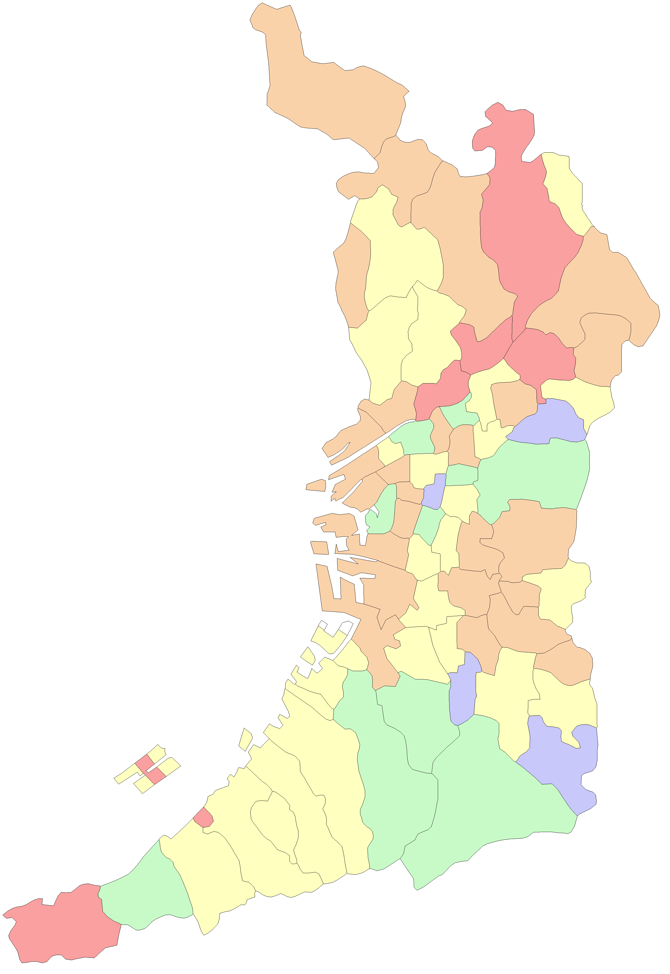
 |  |  |  |  | 大阪市
 |  |  |  |  | 堺市

能勢町

豊能町

島本町

茨木市
高槻市

箕面市

池田市
枚方市

豊中市
吹田市
摂津市
寝屋川市
交野市

守口市
東淀川区
四條畷市
門真市
淀川区
旭区

都島区
大東市
西淀川区
北区
鶴見区
福島区
城東区

此花区
中央区
西区
東成区
東大阪市

港区
浪速区
天王寺区
生野区
西成区
大正区
阿倍野区
東住吉区
八尾市
住之江区
住吉区
平野区

堺区
松原市
柏原市
藤井寺市
北区

羽曳野市
西区
東区
美原区
高石市
中区
太子町

泉大津市
富田林市
忠岡町
大阪狭山市
河南町
南区

千早赤阪村
貝塚市
岸和田市

和泉市
河内長野市
田尻町
熊取町

泉南市
泉佐野市

阪南市

岬町

市区町村別_普及率(数量)グラフ
全体 令和6年度ジェネリック医薬品普及率(数量ベース) | 前年度との差分(全体 令和6年度ジェネリック医薬品普及率(数量ベース))
市区町村別 | 市区町村別
 | 令和6年度普及率 数量ベース |  | 広域連合全体
能勢町 | 88.6% | 82.5% | 0
西淀川区 | 87.3% | 82.5% | 0
摂津市 | 87.3% | 82.5% | 0
港区 | 87.1% | 82.5% | 0
岬町 | 87.0% | 82.5% | 0
東淀川区 | 86.0% | 82.5% | 0
高槻市 | 85.8% | 82.5% | 0
寝屋川市 | 85.7% | 82.5% | 0
住之江区 | 85.4% | 82.5% | 0
平野区 | 85.3% | 82.5% | 0
熊取町 | 85.2% | 82.5% | 0
堺市美原区 | 85.2% | 82.5% | 0
淀川区 | 85.1% | 82.5% | 0
忠岡町 | 85.1% | 82.5% | 0
太子町 | 84.9% | 82.5% | 0
田尻町 | 84.5% | 82.5% | 0
羽曳野市 | 84.4% | 82.5% | 0
此花区 | 84.3% | 82.5% | 0
枚方市 | 84.2% | 82.5% | 0
西成区 | 84.2% | 82.5% | 0
浪速区 | 84.0% | 82.5% | 0
堺市堺区 | 83.9% | 82.5% | 0
松原市 | 83.9% | 82.5% | 0
茨木市 | 83.8% | 82.5% | 0
城東区 | 83.7% | 82.5% | 0
八尾市 | 83.7% | 82.5% | 0
豊能町 | 83.7% | 82.5% | 0
交野市 | 83.7% | 82.5% | 0
西区 | 83.6% | 82.5% | 0
門真市 | 83.4% | 82.5% | 0
泉佐野市 | 83.3% | 82.5% | 0
鶴見区 | 83.2% | 82.5% | 0
都島区 | 83.1% | 82.5% | 0
堺市西区 | 83.1% | 82.5% | 0
堺市東区 | 82.9% | 82.5% | 0
大阪市 | 82.8% | 82.5% | 0
柏原市 | 82.7% | 82.5% | 0
堺市中区 | 82.7% | 82.5% | 0
河南町 | 82.6% | 82.5% | 0
藤井寺市 | 82.6% | 82.5% | 0
堺市 | 82.6% | 82.5% | 0
富田林市 | 82.5% | 82.5% | 0
泉大津市 | 82.5% | 82.5% | 0
池田市 | 82.1% | 82.5% | 0
岸和田市 | 82.1% | 82.5% | 0
吹田市 | 81.8% | 82.5% | 0
四條畷市 | 81.8% | 82.5% | 0
島本町 | 81.8% | 82.5% | 0
守口市 | 81.7% | 82.5% | 0
東住吉区 | 81.7% | 82.5% | 0
...
 | 前年度との差分(令和6年度普及率 数量ベース) |  | 広域連合全体
能勢町 | 3.7 | 4.2 | 0
西淀川区 | 3.2 | 4.2 | 0
摂津市 | 3.6 | 4.2 | 0
港区 | 3.3 | 4.2 | 0
岬町 | 4.8 | 4.2 | 0
東淀川区 | 3.8 | 4.2 | 0
高槻市 | 3.5 | 4.2 | 0
寝屋川市 | 3.2 | 4.2 | 0
住之江区 | 4.1 | 4.2 | 0
平野区 | 4.5 | 4.2 | 0
熊取町 | 3.3 | 4.2 | 0
堺市美原区 | 5.2 | 4.2 | 0
淀川区 | 3.3 | 4.2 | 0
忠岡町 | 5.4 | 4.2 | 0
太子町 | 13.7 | 4.2 | 0
田尻町 | 1.6 | 4.2 | 0
羽曳野市 | 5 | 4.2 | 0
此花区 | 3.8 | 4.2 | 0
枚方市 | 3.7 | 4.2 | 0
西成区 | 3.5 | 4.2 | 0
浪速区 | 4 | 4.2 | 0
堺市堺区 | 4 | 4.2 | 0
松原市 | 5.1 | 4.2 | 0
茨木市 | 4.4 | 4.2 | 0
城東区 | 3.6 | 4.2 | 0
八尾市 | 3.7 | 4.2 | 0
豊能町 | 3.6 | 4.2 | 0
交野市 | 4.4 | 4.2 | 0
西区 | 4.5 | 4.2 | 0
門真市 | 3.2 | 4.2 | 0
泉佐野市 | 2.9 | 4.2 | 0
鶴見区 | 4.5 | 4.2 | 0
都島区 | 3.6 | 4.2 | 0
堺市西区 | 3.7 | 4.2 | 0
堺市東区 | 4 | 4.2 | 0
大阪市 | 4.1 | 4.2 | 0
柏原市 | 5.7 | 4.2 | 0
堺市中区 | 4.7 | 4.2 | 0
河南町 | 4.9 | 4.2 | 0
藤井寺市 | 6.1 | 4.2 | 0
堺市 | 4.5 | 4.2 | 0
富田林市 | 3.6 | 4.2 | 0
泉大津市 | 5.2 | 4.2 | 0
池田市 | 4.3 | 4.2 | 0
岸和田市 | 4.2 | 4.2 | 0
吹田市 | 4.6 | 4.2 | 0
四條畷市 | 4.3 | 4.2 | 0
島本町 | 4.7 | 4.2 | 0
守口市 | 3.4 | 4.2 | 0
東住吉区 | 4.4 | 4.2 | 0
...

市区町村別_普及率(数量)MAP
全体 令和6年度ジェネリック医薬品普及率(数量ベース)
市区町村別

 | 84.0% | 以上 | 89.0% | 以下

 | 81.0% | 以上 | 84.0% | 未満

 | 78.0% | 以上 | 81.0% | 未満

 | 75.0% | 以上 | 78.0% | 未満

 | 72.0% | 以上 | 75.0% | 未満

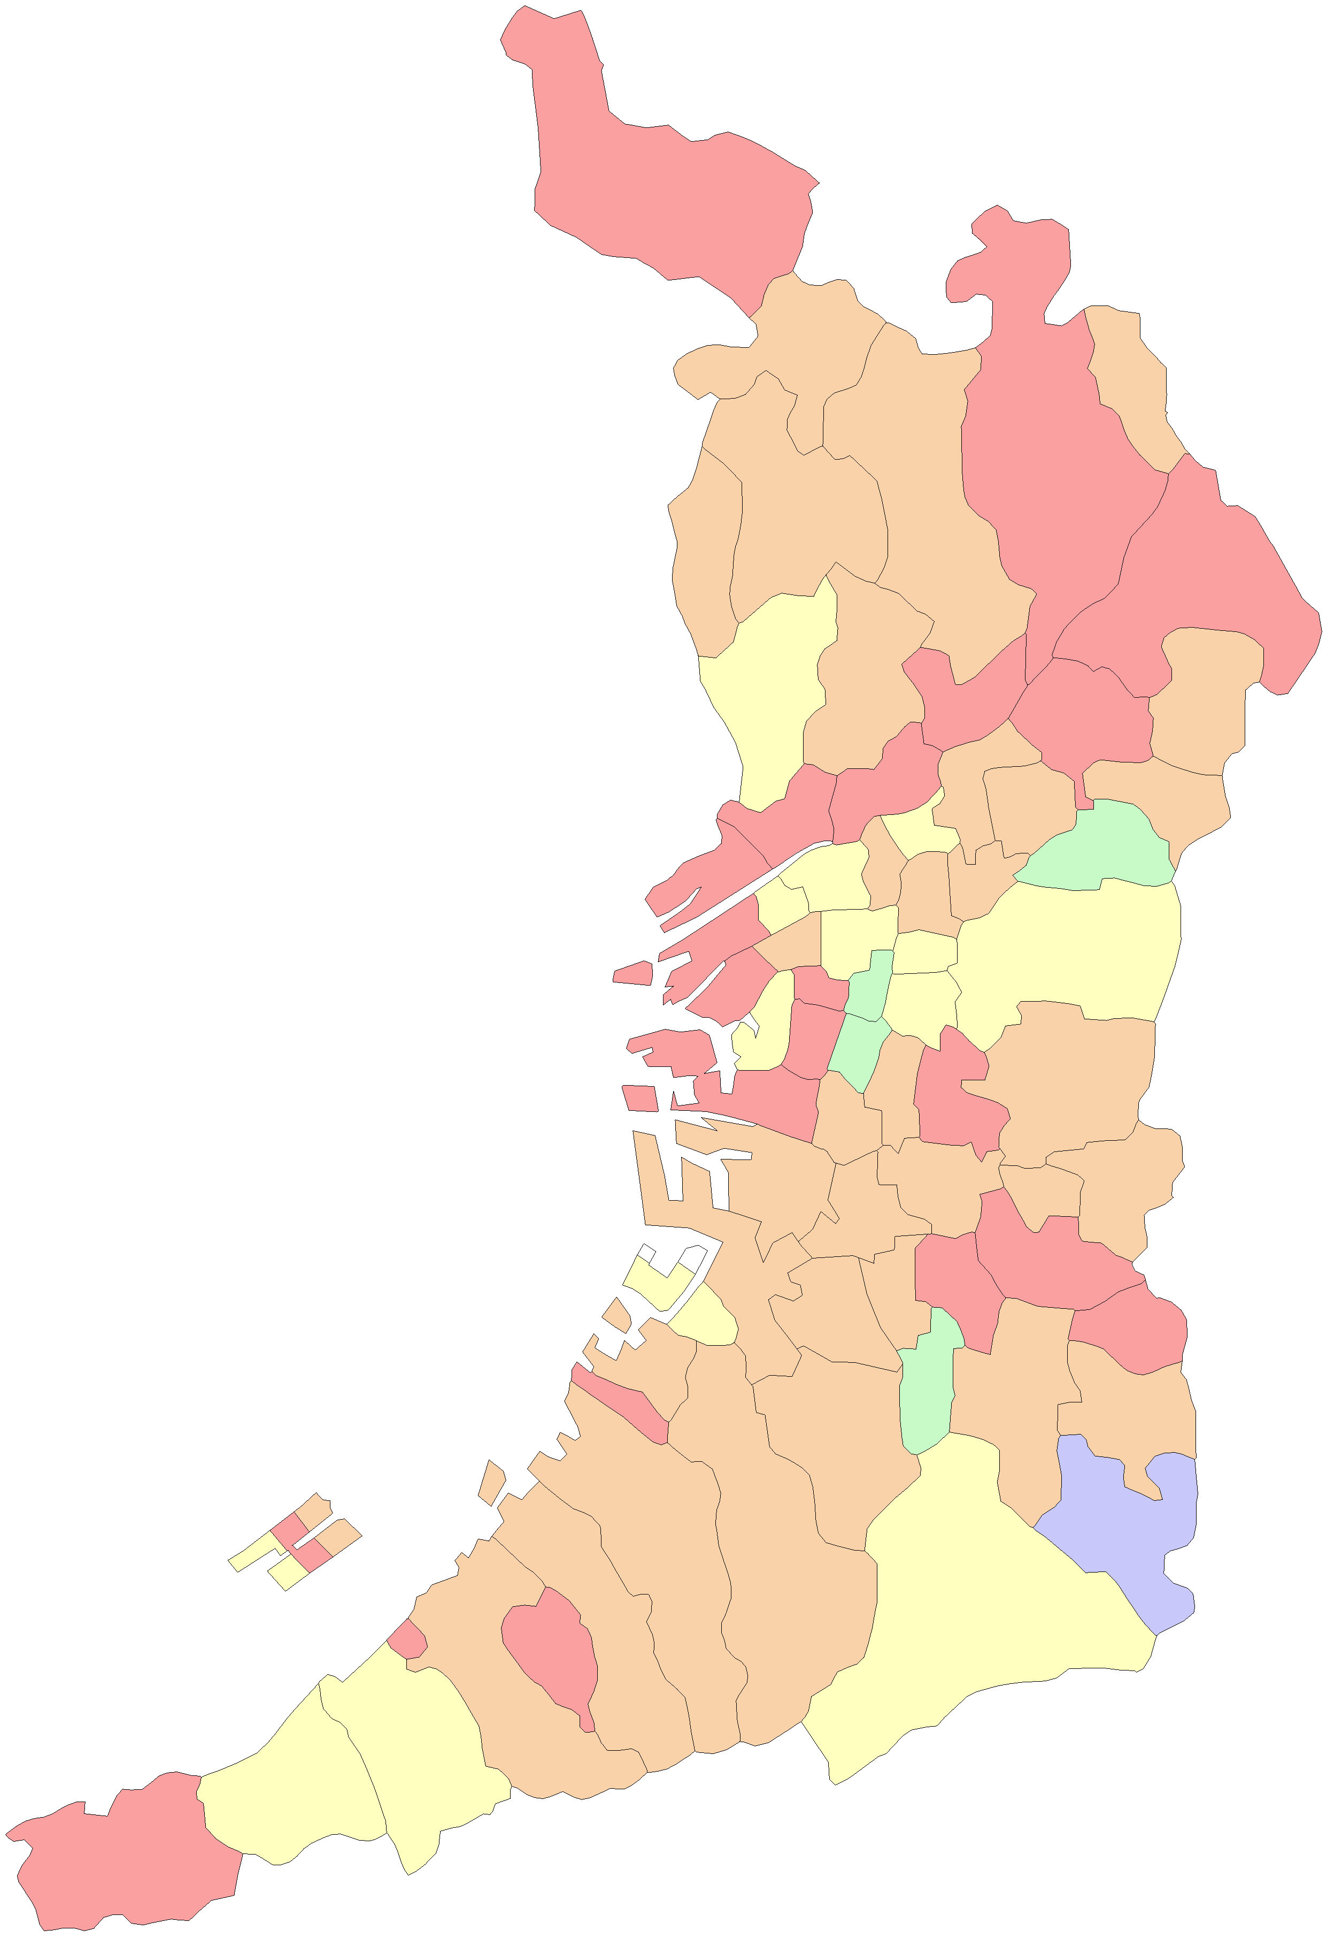
 |  |  |  |  | 大阪市
 |  |  |  |  | 堺市

能勢町

豊能町

島本町

茨木市
高槻市

箕面市

池田市
枚方市

豊中市
吹田市
摂津市
寝屋川市
交野市

守口市
東淀川区
四條畷市
門真市
淀川区
旭区

都島区
大東市
西淀川区
北区
鶴見区
福島区
城東区

此花区
中央区
西区
東成区
東大阪市

港区
浪速区
天王寺区
生野区
西成区
大正区
阿倍野区
東住吉区
八尾市
住之江区
住吉区
平野区

堺区
松原市
柏原市
藤井寺市
北区

羽曳野市
西区
東区
美原区
高石市
中区
太子町

泉大津市
富田林市
忠岡町
大阪狭山市
河南町
南区

千早赤阪村
貝塚市
岸和田市

和泉市
河内長野市
田尻町
熊取町

泉南市
泉佐野市

阪南市

岬町

